申込様式
令和４年度 第３３回那覇南部地区高等学校 バドミントン春季リーグ戦 申込用紙 |  |  |  |  |  |  | R4
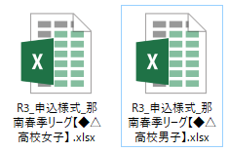
このようにシートを作らないでください
男女それぞれファイルを作ってください
女子
男子

性別 |  |  | ←選択してください

学校名 |  |  |  | 高校 | 携帯電話
申込責任者
監督
コーチ
ﾏﾈｰｼﾞｬｰ

一括取り込みをするため、行や列、セルの挿入・削除は行わないでください！
シート名の変更、追加・削除も行わないでください！
 | NO. | 氏 名 |  |  |  | 学年
 | 1
 | 2
 | 3
 | 4
 | 5
 | 6
 | 7
 | 8
 | 9
 | 10

